HuongDan2
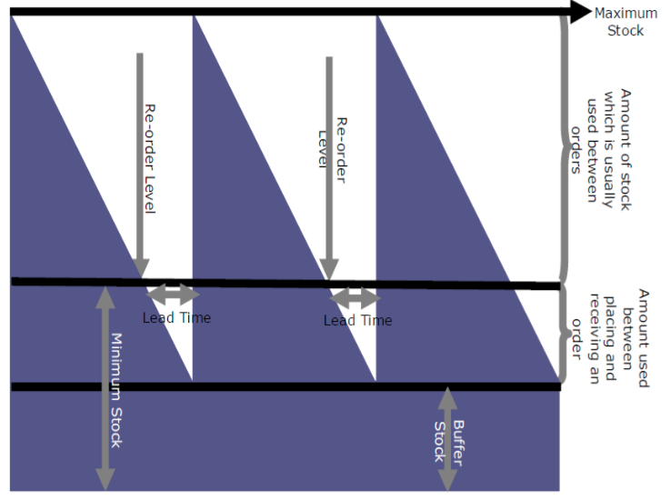
CALCULATIONS

Items | Note | Amount | Unit | Description
Order Frequency (Ordering Cycle) | A | 4 | week(s) | Tần suất/ Định kỳ đặt hàng
Lead time | B | 14 | week(s) | Thời gian tính từ lúc đặt hàng cho tới khi hàng về

Forecast (Monthly) |  | 190,000 |  | Kế hoạch bán hàng ở kỳ M1 tiếp theo
 |  | 500,000 |  | Kế hoạch bán hàng ở kỳ M2 tiếp theo
 |  | 120,000 |  | Kế hoạch bán hàng ở kỳ M3 tiếp theo
 |  | 180,000 |  | Kế hoạch bán hàng ở kỳ M4 tiếp theo
 |  | 200,000 |  | Kế hoạch bán hàng ở kỳ M5 tiếp theo

Forecast (Weekly Average) |  | 47,500 |  | Kế hoạch bán hàng ở kỳ W1-W4 tiếp theo
 |  | 125,000 |  | Kế hoạch bán hàng ở kỳ W5-W8 tiếp theo
 |  | 30,000 |  | Kế hoạch bán hàng ở kỳ W9-W12 tiếp theo
 |  | 45,000 |  | Kế hoạch bán hàng ở kỳ W13-W16 tiếp theo
 |  | 50,000 |  | Kế hoạch bán hàng ở kỳ W17-W20 tiếp theo

Sales Out _ Lead time | C | 900,000
 |  | 190,000 |  | Kế hoạch bán hàng ở kỳ M1 tiếp theo (đủ bán trong thời gian Lead time)
 |  | 500,000 |  | Kế hoạch bán hàng ở kỳ M2 tiếp theo (đủ bán trong thời gian Lead time)
 |  | 120,000 |  | Kế hoạch bán hàng ở kỳ M3 tiếp theo (đủ bán trong thời gian Lead time)
 |  | 90,000 |  | Kế hoạch bán hàng ở kỳ M4 tiếp theo (đủ bán trong thời gian Lead time)
 |  | -

Sales Out _ Order Cycle | D | 190,000
 |  | -
 |  | -
 |  | -
 |  | 90,000 |  | Kế hoạch bán hàng ở kỳ M4 tiếp theo (đủ bán giữa 2 lần đặt hàng)
 |  | 100,000 |  | Kế hoạch bán hàng ở kỳ M5 tiếp theo (đủ bán giữa 2 lần đặt hàng)

Safety Stock/ (Sales Out _ Lead time) | E | 25% | times | Lượng hàng buffer trong trường hợp lead-time kéo dài hơn dự kiến hoặc hàng bán nhiều hơn so với kế hoạch
Inventory Quantity | F | 600,000 | units | Hàng tồn trong kho (gồm hàng chuyển giữa các vùng miền)
Pending | G | 250,000 | units | Hàng đã đặt hãng từ trước và chưa về kho
Order Quantity* (OQ*) | H = D + C * (1 + E) - F - G | 465,000 | units | Lượng hàng cần đặt theo công thức

Order Quantity = Sales Out (­OrderCycle) + 1.25*Sales Out(LeadTime) – Inventory Quantity – Pending

